Naslovna
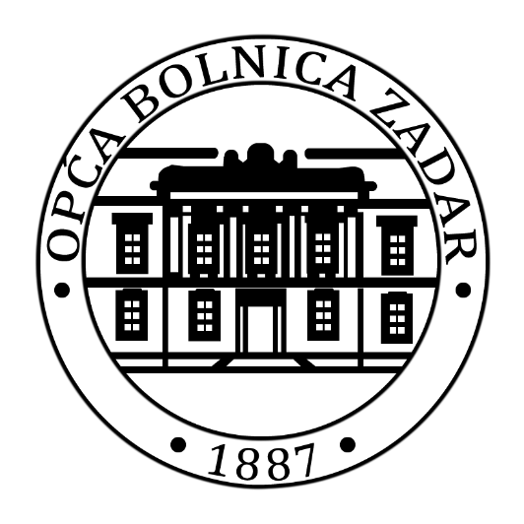

FINANCIJSKI PLAN OPĆE BOLNICE ZADAR ZA 2026. GODINU I PROJEKCIJA PLANA ZA 2027. I 2028. GODINU

U Zadru 19.12.2025.

